Лист1
Параметры | Работы |  |  |  |  |  |  |  |  |  | T0
 | 1.2 | 1.3 | 1.4 | 2.4 | 2.5 | 3.4 | 3.6 | 4.5 | 4.6 | 5.6
Tij | 9 | 12 | 18 | 8 | 12 | 5 | 12 | 10 | 13 | 12 | 35
Dij | 7 | 10 | 15 | 6 | 10 | 3 | 8 | 7 | 12 | 10
Kij | 0.05 | 0.2 | 0.25 | 0.08 | 0.15 | 0.1 | 0.06 | 0.05 | 0.1 | 0.5

 | x12 | x13 | x14 | x24 | x25 | x34 | x36 | x45 | x46 | x56 | тн12 | то12 | тн13 | то13 | тн14 | то14 | тн24 | то24 | тн25 | то25 | тн34 | то34 | тн36 | то36 | тн45 | то45 | тн46 | то46 | тн56 | то56
 | 1.3411044319E-06 | 10 | 12 | 25 | 0 | 20 | 0 | 0 | 10 | 0 | 0 | 9 | 0 | 10 | 0 | 15 | 9 | 15 | 9 | 21.000000447 | 10 | 13 | 10 | 22 | 15 | 25 | 23 | 35 | 21.000000447 | 32.999999952

 |  |  |  |  |  |  |  |  |  |  |  |  |  |  |  |  |  |  |  |  |  |  |  |  |  |  |  |  |  |  | Доп. Средства |  | 77.000001341

 |  |  |  |  |  |  |  |  |  |  |  |  |  |  |  |  |  |  |  |  |  |  |  |  |  |  |  |  |  |  | Значения | Знак | Огранчиение
 |  |  |  |  |  |  |  |  |  |  |  |  |  |  |  |  |  |  |  |  |  |  |  | 1 |  |  |  |  |  |  | 22.00 | <= | 35
 |  |  |  |  |  |  |  |  |  |  |  |  |  |  |  |  |  |  |  |  |  |  |  |  |  |  |  | 1 |  |  | 35.00 | <= | 35
 |  |  |  |  |  |  |  |  |  |  |  |  |  |  |  |  |  |  |  |  |  |  |  |  |  |  |  |  |  | 1 | 33.00 | <= | 35
 |  |  |  |  |  |  |  |  |  |  | -1 | 1 |  |  |  |  |  |  |  |  |  |  |  |  |  |  |  |  |  |  | 9.00 | >= | 7
 |  |  |  |  |  |  |  |  |  |  |  |  | -1 | 1 |  |  |  |  |  |  |  |  |  |  |  |  |  |  |  |  | 10.00 | >= | 10
 |  |  |  |  |  |  |  |  |  |  |  |  |  |  | -1 | 1 |  |  |  |  |  |  |  |  |  |  |  |  |  |  | 15.00 | >= | 15
 |  |  |  |  |  |  |  |  |  |  |  |  |  |  |  |  | -1 | 1 |  |  |  |  |  |  |  |  |  |  |  |  | 6.00 | >= | 6
 |  |  |  |  |  |  |  |  |  |  |  |  |  |  |  |  |  |  | -1 | 1 |  |  |  |  |  |  |  |  |  |  | 12.00 | >= | 10
 |  |  |  |  |  |  |  |  |  |  |  |  |  |  |  |  |  |  |  |  | -1 | 1 |  |  |  |  |  |  |  |  | 3.00 | >= | 3
 |  |  |  |  |  |  |  |  |  |  |  |  |  |  |  |  |  |  |  |  |  |  | -1 | 1 |  |  |  |  |  |  | 12.00 | >= | 8
 |  |  |  |  |  |  |  |  |  |  |  |  |  |  |  |  |  |  |  |  |  |  |  |  | -1 | 1 |  |  |  |  | 10.00 | >= | 7
 |  |  |  |  |  |  |  |  |  |  |  |  |  |  |  |  |  |  |  |  |  |  |  |  |  |  | -1 | 1 |  |  | 12.00 | >= | 12
 |  |  |  |  |  |  |  |  |  |  |  |  |  |  |  |  |  |  |  |  |  |  |  |  |  |  |  |  | -1 | 1 | 12.00 | >= | 10
 | 0.05 |  |  |  |  |  |  |  |  |  | -1 | 1 |  |  |  |  |  |  |  |  |  |  |  |  |  |  |  |  |  |  | 9.00 | = | 9
 |  | 0.2 |  |  |  |  |  |  |  |  |  |  | -1 | 1 |  |  |  |  |  |  |  |  |  |  |  |  |  |  |  |  | 12.00 | = | 12
 |  |  | 0.25 |  |  |  |  |  |  |  |  |  |  |  | -1 | 1 |  |  |  |  |  |  |  |  |  |  |  |  |  |  | 18.00 | = | 18
 |  |  |  | 0.08 |  |  |  |  |  |  |  |  |  |  |  |  | -1 | 1 |  |  |  |  |  |  |  |  |  |  |  |  | 8.00 | = | 8
 |  |  |  |  | 0.15 |  |  |  |  |  |  |  |  |  |  |  |  |  | -1 | 1 |  |  |  |  |  |  |  |  |  |  | 12.00 | = | 12
 |  |  |  |  |  | 0.1 |  |  |  |  |  |  |  |  |  |  |  |  |  |  | -1 | 1 |  |  |  |  |  |  |  |  | 5.00 | = | 5
 |  |  |  |  |  |  | 0.06 |  |  |  |  |  |  |  |  |  |  |  |  |  |  |  | -1 | 1 |  |  |  |  |  |  | 12.00 | = | 12
 |  |  |  |  |  |  |  | 0.05 |  |  |  |  |  |  |  |  |  |  |  |  |  |  |  |  | -1 | 1 |  |  |  |  | 10.00 | = | 10
 |  |  |  |  |  |  |  |  | 0.1 |  |  |  |  |  |  |  |  |  |  |  |  |  |  |  |  |  | -1 | 1 |  |  | 13.00 | = | 13
 |  |  |  |  |  |  |  |  |  | 0.5 |  |  |  |  |  |  |  |  |  |  |  |  |  |  |  |  |  |  | -1 | 1 | 12.00 | = | 12
 |  |  |  |  |  |  |  |  |  |  | 1 |  |  |  |  |  |  |  |  |  |  |  |  |  |  |  |  |  |  |  | 0.00 | >= | 0
 |  |  |  |  |  |  |  |  |  |  |  |  | 1 |  |  |  |  |  |  |  |  |  |  |  |  |  |  |  |  |  | 0.00 | >= | 0
 |  |  |  |  |  |  |  |  |  |  |  |  |  |  | 1 |  |  |  |  |  |  |  |  |  |  |  |  |  |  |  | 0.00 | >= | 0
 |  |  |  |  |  |  |  |  |  |  |  | -1 |  |  |  |  | 1 |  |  |  |  |  |  |  |  |  |  |  |  |  | 0.00 | >= | 0
 |  |  |  |  |  |  |  |  |  |  |  | -1 |  |  |  |  |  |  | 1 |  |  |  |  |  |  |  |  |  |  |  | 0.00 | >= | 0
 |  |  |  |  |  |  |  |  |  |  |  |  |  | -1 |  |  |  |  |  |  | 1 |  |  |  |  |  |  |  |  |  | 0.00 | >= | 0
 |  |  |  |  |  |  |  |  |  |  |  |  |  | -1 |  |  |  |  |  |  |  |  | 1 |  |  |  |  |  |  |  | 0.00 | >= | 0
 |  |  |  |  |  |  |  |  |  |  |  |  |  |  |  | -1 |  |  |  |  |  |  |  |  | 1 |  |  |  |  |  | 0.00 | >= | 0
 |  |  |  |  |  |  |  |  |  |  |  |  |  |  |  |  |  | -1 |  |  |  |  |  |  | 1 |  |  |  |  |  | 0.00 | >= | 0
 |  |  |  |  |  |  |  |  |  |  |  |  |  |  |  |  |  |  |  |  |  | -1 |  |  | 1 |  |  |  |  |  | 2.00 | >= | 0
 |  |  |  |  |  |  |  |  |  |  |  |  |  |  |  | -1 |  |  |  |  |  |  |  |  |  |  | 1 |  |  |  | 8.00 | >= | 0
 |  |  |  |  |  |  |  |  |  |  |  |  |  |  |  |  |  | -1 |  |  |  |  |  |  |  |  | 1 |  |  |  | 8.00 | >= | 0
 |  |  |  |  |  |  |  |  |  |  |  |  |  |  |  |  |  |  |  |  |  | -1 |  |  |  |  | 1 |  |  |  | 10.00 | >= | 0
 |  |  |  |  |  |  |  |  |  |  |  |  |  |  |  |  |  |  |  | -1 |  |  |  |  |  |  |  |  | 1 |  | 0.00 | >= | 0
 |  |  |  |  |  |  |  |  |  |  |  |  |  |  |  |  |  |  |  |  |  |  |  |  |  | -1 |  |  |  | 1 | 8.00 | >= | 0
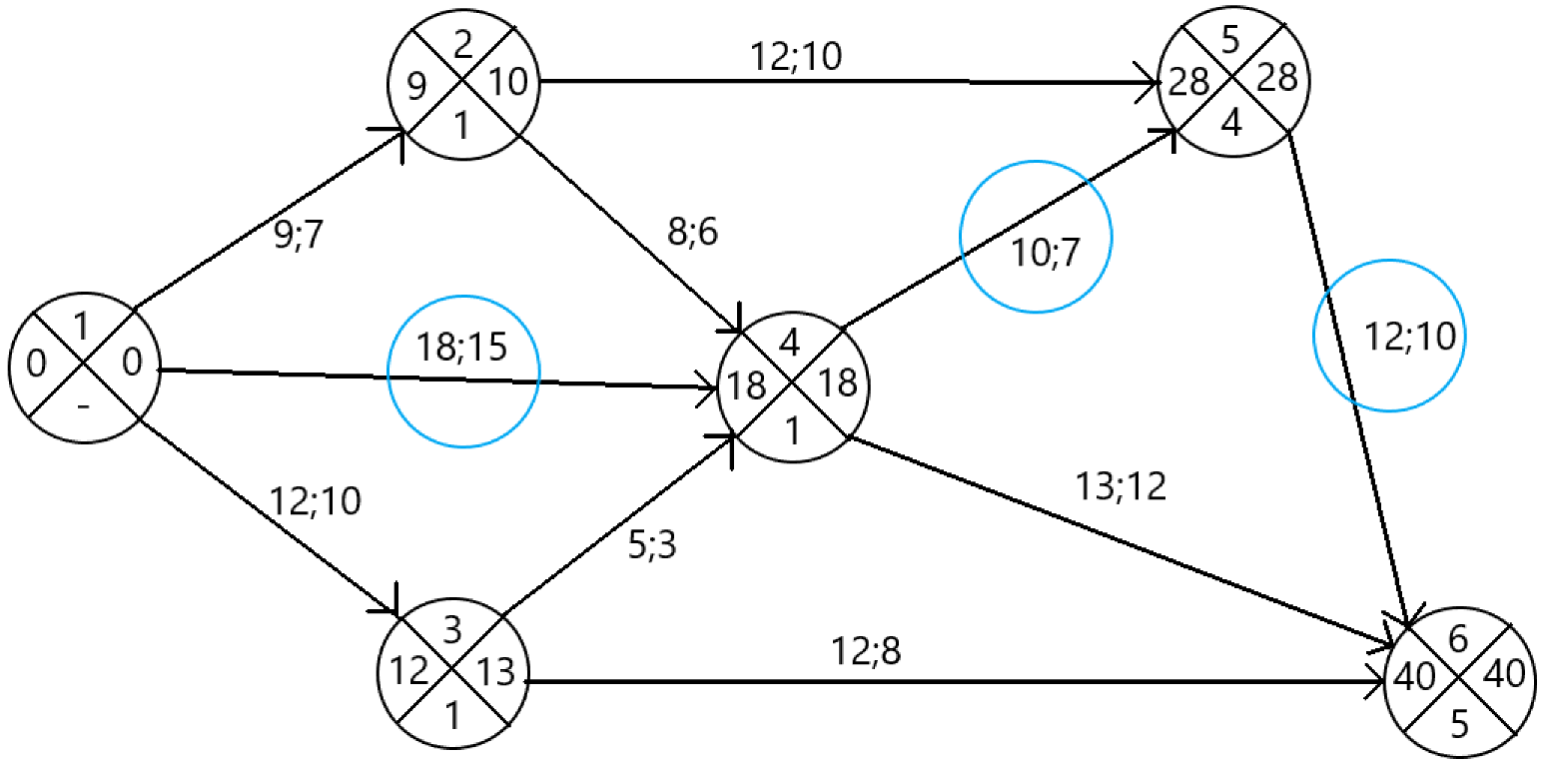
Сроки
Работа | Ранний | Поздний |  | Резерв
1 | 0 | 0 |  | 0
2 | 9 | 10 |  | 1
3 | 12 | 13 |  | 1
4 | 18 | 18 |  | 0
5 | 28 | 28 |  | 0
6 | 40 | 40 |  | 0

Работа | Резерв
 | Полный | Свободный | Независимый |  | Продолжительность
12 | 1 | 0 | 0 |  | 9
13 | 1 | 0 | 0 |  | 12
 | Начало | Время | Резерв
 | 0 | 9 | 1
 | 0 | 12 | 1
 | 0 | 18 | 0
 | 9 | 8 | 1
 | 9 | 12 | 16
 | 10 | 5 | 1
 | 10 | 12 | 16
 | 15 | 10 | 0
 | 23 | 13 | 9
 | 21.000000447 | 12 | 0
14 | 0 | 0 | 0 |  | 18
24 | 1 | 1 | 0 |  | 8
25 | 16 | 16 | 16 |  | 12
34 | 1 | 1 | 0 |  | 5
36 | 16 | 16 | 28 |  | 12
45 | 0 | 0 | 0 |  | 10
46 | 9 | 9 | 9 |  | 13
56 | 0 | 0 | 0 |  | 12

